光伏发电
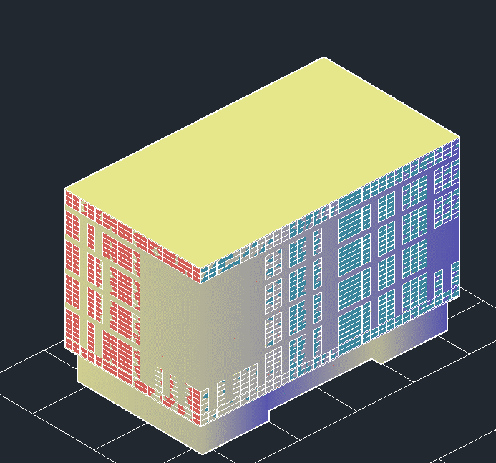
铜铟镓硒光伏组件发电项目产能预估报告书
报告编号 |  | 报告日期 | 2023-03-04

场地信息
地点 | 南昌 | 经纬度 | 北纬28°9′ 东经116°35′
标准辐照 | 11901.8KJ/(㎡.day)

光伏系统信息
组件类型 | 铜铟镓硒 | 峰值功率 | 105Wp
组件数量 | 1113 | 总装机量 | 116.865kW
组件安装方式 | 固定集成 | 方向角度 | 方位角45.0°(南偏西)倾角90°
逆变器效率 | 99% | 逆变器功率 | 6.75kW
线路损耗效率 | 1% | 材料表面污染效率 | 1%
修正系数 | 1% | 系统综合效率 | 96%

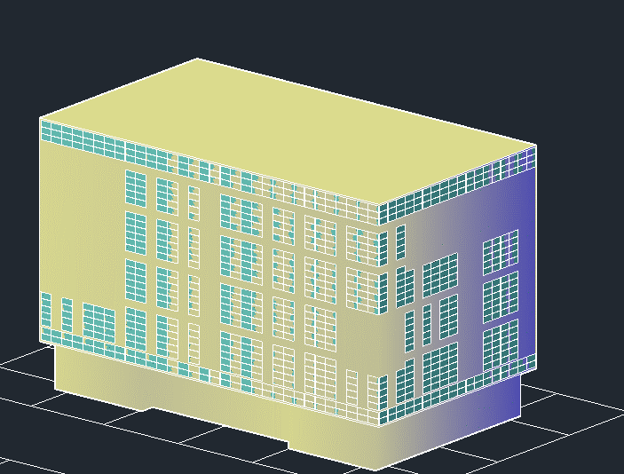
初始阶段光伏发电产量
月 | 倾斜面总辐射kWh/㎡ | 交流发电量MWh | 占全年百分比%
1月 | 39.2 | 1728.35 | 6.6
2月 | 36.5 | 1647.54 | 6.3
3月 | 27.2 | 1288.50 | 4.9
4月 | 32.6 | 1508.84 | 5.7
5月 | 54.9 | 2527.80 | 9.6
6月 | 47 | 2161.06 | 8.2
7月 | 61 | 2826.12 | 10.8
8月 | 49.8 | 2284.63 | 8.7
9月 | 59.2 | 2730.80 | 10.4
10月 | 70.7 | 3311.50 | 12.6
11月 | 54.1 | 2346.00 | 8.9
12月 | 44.3 | 1903.42 | 7.2
全年 | 576.5 | 26264.60 | 100
年总发电量 | 26264.6MWh

计算依据 | 参照标准《光伏发电站设计规范》GB 50797-2012
说明 | 标准辐照(南向倾角=纬度时候的太阳辐照)，单位: KJ/(㎡.day)

